スクリーニング
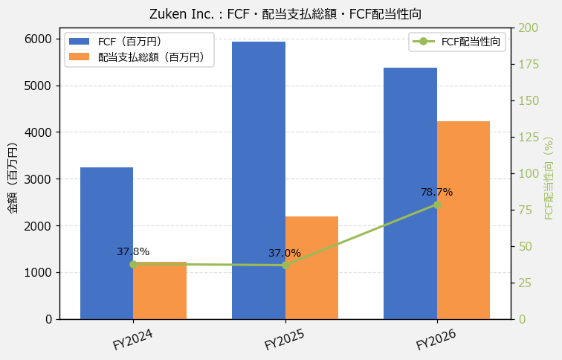
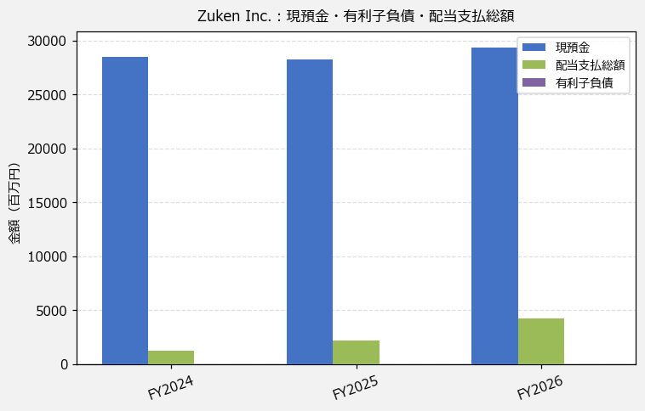
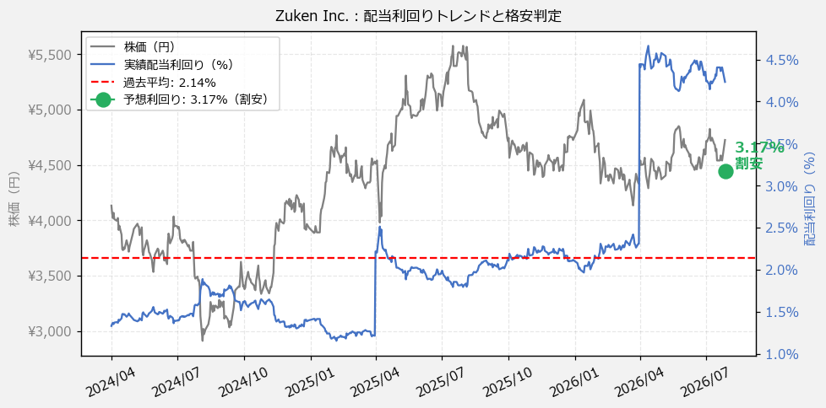
Zuken Inc.（6947） 財務スクリーニング 2026/07/28

現在株価（円） | ¥4,725
予想DPS（円） | ¥150
予想配当利回り | 3.17%

指標 | FY2024 | FY2025 | FY2026 | CAGR（3年）
EPS（円） | 183.55 | 247.97 | 256.23 | +18.2%
DPS実績（円） | 55.00 | 100.00 | 200.00 | +90.7%
EPS配当性向[%] | 30.0 | 40.3 | 78.1 | —
FCF（百万円） | 3,244.2 | 5,937.9 | 5,373.1 | +28.7%
FCF配当性向[%] | 37.8 | 37.0 | 78.7 | —
有利子負債（百万円） | — | — | — | —
現預金（百万円） | 28,448.0 | 28,218.0 | 29,382.0 | +1.6%
ネットキャッシュ（百万円） | — | — | — | —
グロス配当余裕[年] | 23.2 | 12.9 | 6.9 | —
ネット配当余裕[年] | — | — | — | —

【短信入力】
現預金（百万円） | 28,448.0 | 28,218.0 | 29,382.0
配当支払総額（百万円） | 1,226.0 | 2,195.0 | 4,229.0

